清单及案例
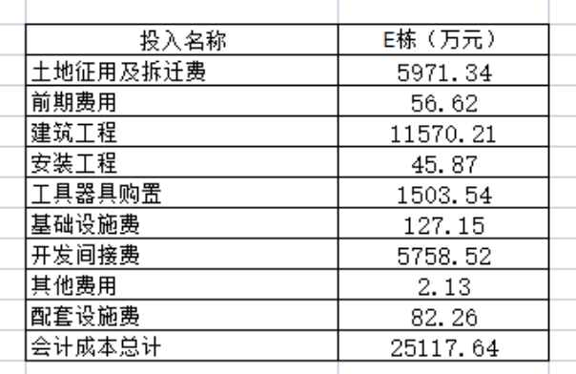
序号 | 房产证号 | 坐落 | 建筑面积 | 评估值 | 企业提供成本，自建房
1 | X京房权证东字第057347号 | 东城区贡院西街6号及甲6号E座1层1层 | 354.3 | 1708
2 | X京房权证东字第057249号 | 东城区贡院西街6号及甲6号E座2层2层 | 740.45 | 3502
3 | X京房权证东字第057346号 | 东城区贡院西街6号及甲6号E座3层3层 | 726.06 | 3434
4 | X京房权证东字第057348号 | 东城区贡院西街6号及甲6号E座4层4层 | 304.79 | 1470
5 | X京房权证东字第057602号 | 东城区贡院西街6号及甲6号E座5层5层 | 741.57 | 3507
6 | X京房权证东字第057548号 | 东城区贡院西街6号及甲6号E座7层7层 | 1061.94 | 5183
7 | X京房权证东字第057342号 | 东城区贡院西街6号及甲6号E座11层11层 | 1061.94 | 5183
8 | X京房权证东字第052197号 | 东城区贡院西街6号及甲6号E座12层12层 | 1061.94 | 5183
9 | X京房权证东字第057264号 | 东城区贡院西街6号及甲6号E座13层13层 | 1061.94 | 5442
10 | X京房权证东字第057531号 | 东城区贡院西街6号及甲6号E座15层15层 | 1061.94 | 5442
合计 |  |  | 8176.87 | 40054
 |  |  | 858.3

12层分摊土地面积 |  |  |  |  |  | 投入名称 | E栋（万元）
其余9层分摊土地总面积 |  |  |  |  | 0.48 | 土地证应用及拆迁费 | 5971.34 | 银行与企业核实，该数据包含出让金，测算已扣减
E座总土地面积 |  |  |  |  |  | 前期费用 | 56.62
E座总建筑面积 |  |  |  |  |  | 建筑工程 | 11570.21
 |  |  |  |  |  | 安装工程 | 45.87
 |  |  |  |  |  | 工具器具购置 | 1503.54
 |  |  |  |  |  | 基础设施费 | 127.15
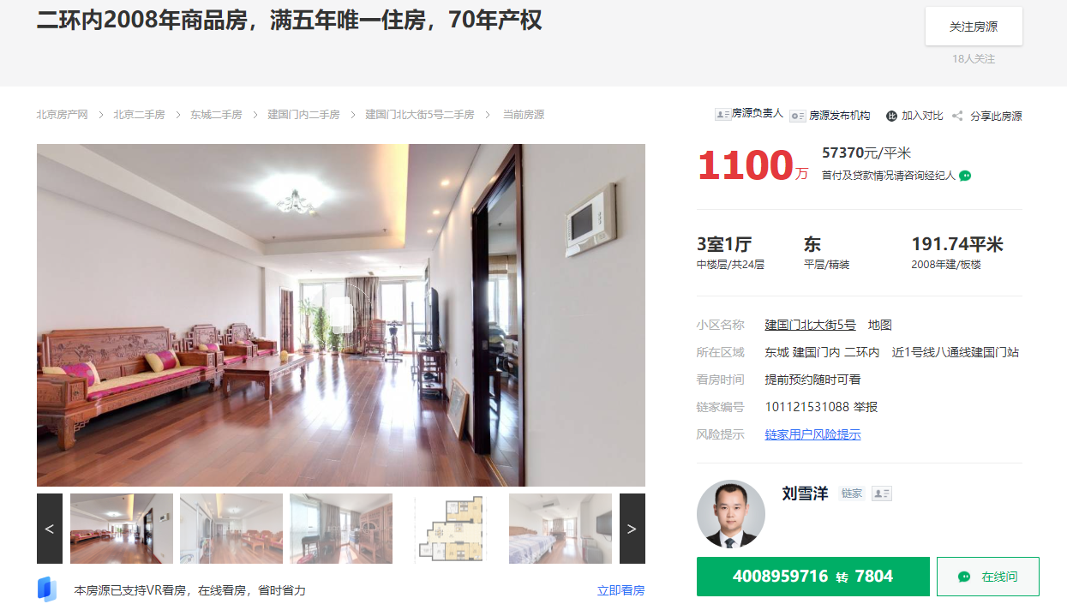
 |  |  |  |  |  | 开发间接费 | 5758.52
 |  |  |  |  |  | 其他费用 | 2.13
 |  |  |  |  |  | 配套设施费 | 82.26
 |  |  |  |  |  | 会计成本总计 | 25117.64

